상품제안서
볼빅 레인보우플러스 화이트 12구 골프공 | 상품코드: F30548

 |  |  |  |  |  |  | 02-412-0044 | www.easy1.co.kr
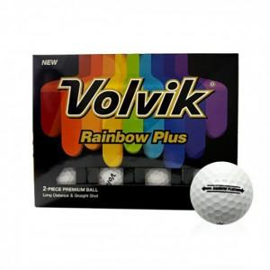

【상세/제작정보】 | 컬러인쇄 문의

【인쇄/포장옵션】 | / 포장불가능

【공급단가】 | 수량 | 30~ | 50~ | 100~ | 300~ | 500~
*VAT별도 | 단가 | 20,620원 | 20,290원 | 19,800원 | 19,300원 | 18,970원

【상품 URL】 | https://easy1.co.kr:443/src/goods_detail.php?gdno=30548

